Pantallas
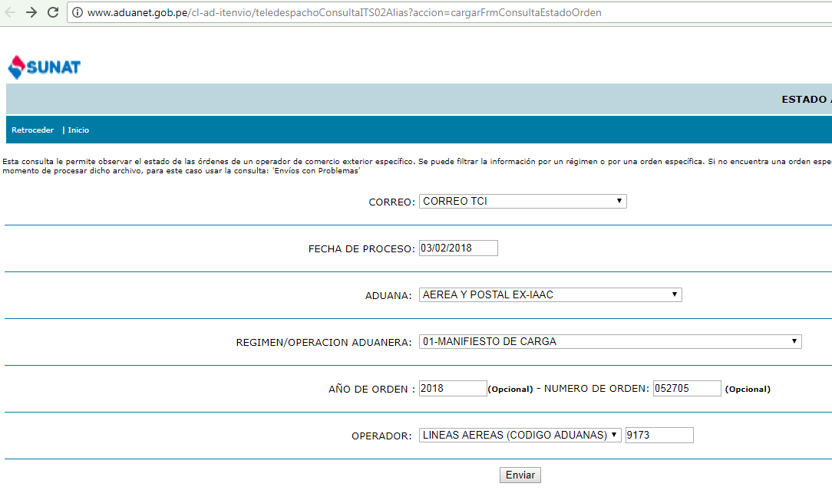
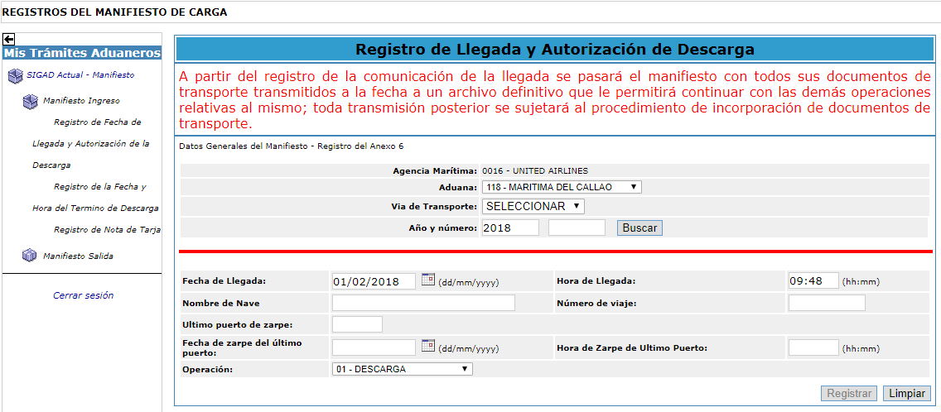

http://www.aduanet.gob.pe/cl-ad-itenvio/teledespachoConsultaITS02Alias?accion=consultarxOrdenOperador&cadu=235&tipmail=T&fechproc=03/02/2018&tipoper=4&opera=9173&wreg=01&wanord=2018&norden=052705

Hoja1
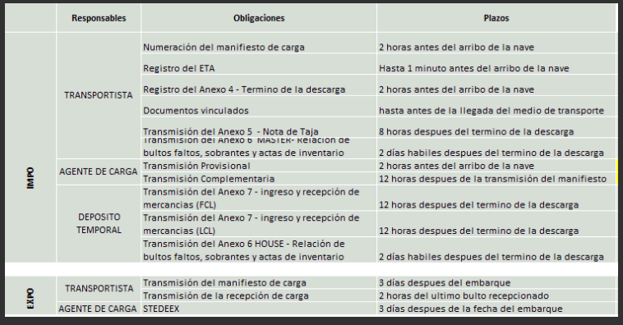
Entregables |  | Grupo de Procesos | Obligaciones
Tablero GHA |  | Transportista | Numeración del manifiesto de carga
 |  |  | Registro del ETA
 |  |  | Registro del Anexo 4 - Termino de la descarga
 |  |  | Documentos vinculados
Tablero Impo |  | Transportista | Numeración del manifiesto de carga
 |  |  | Registro del ETA
 |  |  | Registro del Anexo 4 - Termino de la descarga
 |  |  | Documentos vinculados
 |  |  | Transmisión del Anexo 5 - Nota de tarja
 |  |  | Transmisión del Anexo 6 Master - Relación de bultos faltos, sobrantes y actas de inventario
 |  | Agente de Carga | Transmisión provisional
 |  |  | Transmisión complementaria
 |  | Deposito Temporal | Transmisión del anexo 7 - ingreso y recepción de mercancias (FCL)
 |  |  | Transmisión del anexo 7 - ingreso y recepción de mercancias (LCL)
 |  |  | Transmisión del anexo 6 House - Relación de bultos faltos, sobrantes y actas de inventario
Tablero Expo |  | Transportista | Transmisión del manifieasto de carga
 |  |  | Transmisión de la recepción de carga
 |  | Agente de Carga | STEDEX
Transmisión Teledespacho |  |  | Habilitar la transmisión por teledespacho
Documentos |  |  | - Documento de análisis y diseño del sistema - Cronograma

FECHA_LLEG_VUELO | AEROLINEA |  | PTO. ORIGEN | MANIFIESTO | NUMERACION | ETA | ANEXO 4 | DOCU. VINCULADOS | ANEXO 5 | ANEXO 6
1/4/18 | CM | 761 | USMIA | 201800000000359
1/4/18 | AM | 46 | AREZE | 201800000000361
1/4/18 | LP | 2393 | USMIA | 201800000000352
1/4/18 | T0 | 143 | COBOG | 201800000000396

FECHA_SALIDA_VUELO | AEROLINEA |  | PTO. DESTINO | MANIFIESTO | BULTOS MANIFESTADOS | AUT. DE LA CARGA | TERMINO DEL EMBARQUE | MANIF. DE CARGA DE SALIDA | DOCU. VINCULADOS
1/4/18 | CM | 761 | USMIA | 201800000000359 | 23
1/4/18 | AM | 46 | AREZE | 201800000000361 | 25
1/4/18 | LP | 2393 | USMIA | 201800000000352 | 27
1/4/18 | T0 | 143 | COBOG | 201800000000396 | 29

 |  | Autorizacion de la carga | Fecha y hora del Inicio del Embarque | Fecha y hora Termino de Embarque | Fecha y hora de salida | Fecha y hora de transmision
 |  |  | 3/13/18 | 3/13/18 | 3/13/18
 |  |  | 3/13/18 | 3/13/18 | 13/03/2018 13:59
 |  |  | 3/13/18 | 3/13/18 | 13/03/2018 16:28
 |  |  | 3/14/18 | 3/14/18 | 14/03/2018 05:00
 |  |  | 3/14/18 | 3/14/18 | 14/03/2018 14:11

 |  | 3 | 3
 |  | 4 | 4
 |  | 16 | 8
 |  | 16 | 8
 |  | 8 | 8
 |  | 4 | 4
 |  | 4 | 4
 |  | 10 | 10
 |  | 8 | 8
 |  | 16 | 12
 |  | 4 | 4
 |  | 8 | 8
 |  | 4 | 4
 |  | 4 | 4
 |  | 109 | 89
 |  | 4.9545454545 | 4.0454545455
 |  | 13.625

